Efi
Datos Previstos de Producción |  |  |  | Datos del Colaborador |  | Datos de Producción
Cantidad de Producto Previsto | Tiempo(hr) Previsto Para Realizar los Productos | Costo Fijo por Producto Sin incluir MO | Costo Promedio Por Producto Incluyendo MO | Colaborador | MO * Hora | Colaborador | Costo Unitario por Producto por Colaborador | Cantidad de Productos Producidos | Tiempo(hr) Utilizado Para Realizar los Productos | Costo Real * Producto
10 | 8 | $10.00 | USD 20.00 | Juan | $15.00 | A | $22.00 | 12 | 8 | $20.00
 |  |  |  | María | $12.50 | B | $20.00 | 10 | 8 | $20.00
 |  |  |  | Pedro | $10.00 | C | $18.00 | 12 | 8 | $16.67
 |  |  |  | Promedio | $12.50 |  | $18.00 | 12
 |  |  |  |  |  |  | Mínimo | Máximo
Tipos de Cálculos | Cálculos por Colaborador
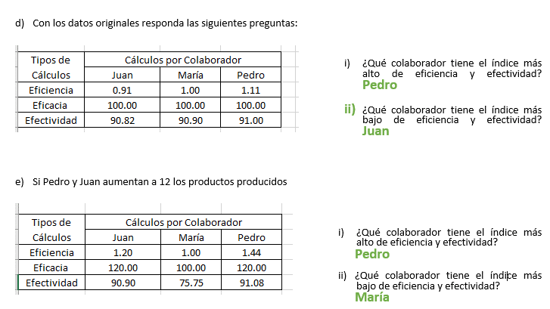
 | Juan | María | Pedro
Eficiencia | 1.20 | 1.00 | 1.44
Eficacia | 120.00 | 100.00 | 120.00
Efectividad | 90.90 | 75.75 | 91.08

